Alternativo
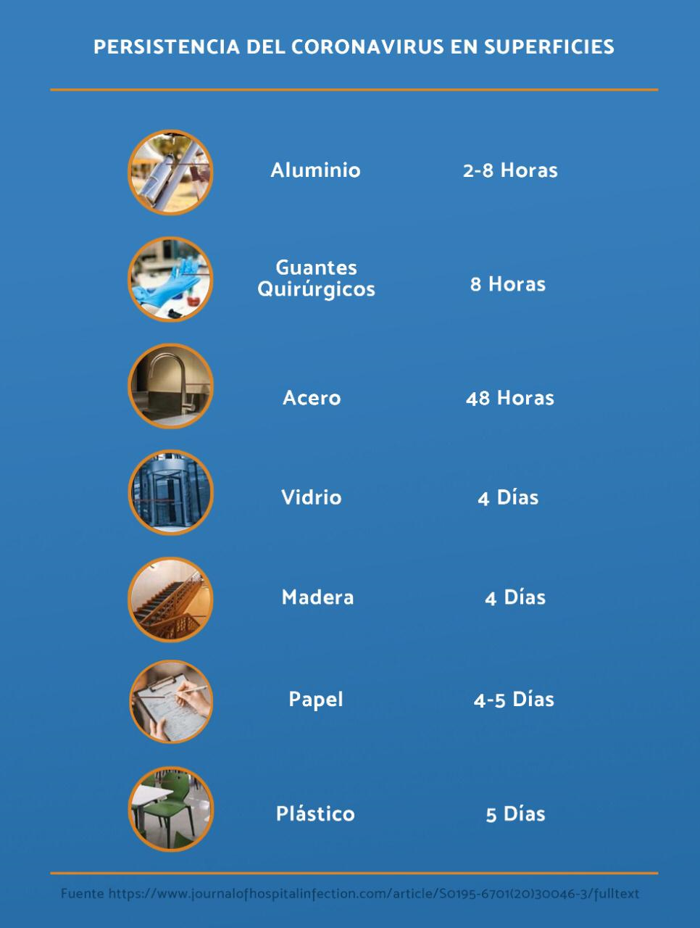
HERRAMIENTA DE DECISIÓN PARA LA CONTINUIDAD OPERATIVA
La herramienta consiste en una guía que le permitirá autoevaluar las acciones que ha implementado en su empresa para lograr y mantener la continuidad del negocio ante la pandemia del Covid-19.
# | CRITERIO | SÍ | NO | RESULTADO
A. | RECURSO HUMANO
1 | Población vulnerable: La empresa tiene identificadas a las personas de más de 65 años y personas que padecen de alguna de las siguientes enfermedades: enfermedades respiratorias (asma, enfisema pulmonar, etc), enfermerades cardiovasculares (incluida la hipertensión arterial), Diabéticos, enfermedades autoinmunes, VIH+ o embarazadas, etc. Además, tomaron acciones al respecto como envío de estas personas trabajadoras a realizar teletrabajo, reubicación de puestos, etc. | 1 | 0
2 | Personal crítico para la operación: Se han tomado medidas previsorias de sustituciones para posiciones clave y puestos de trabajo que requieren cualificaciones especiales y por lo tanto, asegurar los respaldos respectivos que permitan tener el personal preparado para suplir y garantizar la continuidad de las operaciones. Por ejemplo: operadores de calderas, operarios de máquinas especializadas, expertos técnicos, etc. | 3 | 0
3 | Entrenamiento: ¿Las personas trabajadoras están entrenadas en más de 1 operación o pueden realizar diferentes funciones a las que hacen habitualmente? (Esto permitiría poder cubrir distintas operaciones donde aparezcan pacientes positivos o que se deban enviar a cuarentena). | 2 | 0
4 | Protección Personal: a. Hay un procedimiento implementado y equipamiento para garantizar uso de Equipo de Protección Personal como: gabacha o kimono, guantes, lentes de protección, cubrebocas o mascarilla, cobertores de zapatos, cofia, etc. b. El patrono ha implementado la recomendación de ponerle momentáneamente a las personas trabajadoras EPP como: guantes, cubrebocas y lentes de protección o careta para protegerlos y evitar contagio. | 2 | 0
B. | IMPLEMENTACIÓN DE PROTOCOLOS
5 | Protocolo sanitario de ingreso: Para ingresar a las instalaciones o al frente de trabajo la persona trabajadora deberá completar una encuesta de detección de casos sospechosos y además, se le tomará a diario la temperatura corporal. | 2 | 0
6 | Protocolo de Limpieza: Existe un adecuado y sistemático proceso de limpieza frecuente de superficies, herramientas, maquinaria, áreas comunes, servicios sanitarios, ambiente en general (pisos, paredes), etc. según Tabla No. 1-Persistencia del Coronavirus en Superficies. Además, están utilizando los productos de limpieza adecuados: agentes de limpieza con Sales Cuaternarias de Amonio, agentes clorados (Hipoclorito de Sodio), Alcohol en concentración mínima de 70%, etc. | 3 | 0
7 | Protocolo de Desinfección Individual: Se han implementado sistemáticamente procesos de desinfección, para que la persona trabajadora pase por un proceso higiénico de ingreso y salida del cuarto de producción (por ejemplo: un gowning) que considera normalmente acciones como las siguientes: lavado profundo de manos y vestimenta especial. | 3 | 0
C. | CONDICIONES DE TRABAJO
8 | Distancia de los puestos de trabajo: La distribución de los puestos de trabajo permite que se respete una distancia mínima de 1.80 metros entre las personas trabajadoras. | 3 | 0
9 | Estrategias de aislamiento social: La empresa tiene implementada la política de teletrabajo en los puestos que lo permiten, lleva a cabo reuniones virtuales, distribuye las mesas del comedor para que haya un 50% de ocupación solamente, restringe el uso de áreas comunes, etc. | 3 | 0
10 | Barreras Físicas: Existen barreras físicas entre oficinas, áreas de almacenamiento, cuartos de producción o departamentos (aislamiento o separación de áreas con ventanales, paredes, divisiones livianas, etc.) | 2 | 0
11 | Ventilación del lugar de trabajo: Las áreas de trabajo cuentan con ventilación permanente y de flujo constante, que aseguran las condiciones idóneas del lugar. Por ejemplo: ventilación natural, aires acondicionados, sistemas mecánicos de ventilación, sistemas de inyección y extracción de aire, etc. | 3 | 0
12 | Turnos de trabajo: La empresa tiene distribuido a su personal en turnos de trabajo o tiene la capacidad de dividirlo de forma tal que se pueda conformar un grupo de trabajo adicional o “equipo de reemplazo o respaldo”? (Por ejemplo: Esto permitiría la continuidad operativa en el caso de que toda una línea de producción deba enviarse a cuarentena). | 1 | 0
Puntaje Posible: |  | 28 | 0 | 0

CATEGORÍA DE RIESGO |  | RECOMENDACIÓN GENERAL
19-28 | Bajo | Puede continuar operaciones, siempre que mantenga en cumplimiento las condiciones de trabajo
10-18 | Medio | Para autorizar la continuidad operativa debe corregir los aspectos con los que no cumple en máximo 24 horas
0-9 | Alto | Debe detener operaciones, hacer limpieza profunda de las instalaciones, reforzar los controles administrativos y volver a evaluar

 | Tabla No.1-Tabla de Persistencia del Coronavirus en las superficies

